상품제안서
PGA 2단자동 로고바이어스+170g 죽사타올 2P 세트 | 상품코드: F02529

 |  |  |  |  |  |  | 02-412-0044 | www.easy1.co.kr
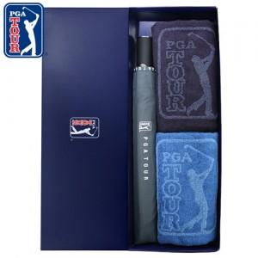

【상세/제작정보】 | 자수인쇄 별도문의

【인쇄/포장옵션】 | 실크, 원단 / 쇼핑백

【공급단가】 | 수량 | 100~ | 300~ | 500~ | 1,000~ | 3,000~
*VAT별도 | 단가 | 21,600원 | 20,800원 | 20,000원 | 19,200원 | 18,720원

【상품 URL】 | http://www.easy1.co.kr/src/goods_detail.php?gdno=2529

